Caso1
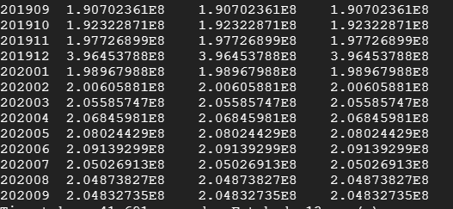
/*
CASO DE PRUEBA 1:
Validamos que el monto para “Colocaciones Totales” es el mismo para todos los periodos en las tablas:
- production_master.tbl_cmf_activos2_mes
- production_dim.fac_operacion
- production_dim. tbl_cmf_operational_report
*/

select a.periodo_mes, coloc_total, b.cc_mon, c.cc_mon as activo_nom from (select periodo_mes, sum(coloc_total) as coloc_total from production_master.tbl_activos2_messys group by periodo_mes) a left join (select periodo_mes, sum(cc_mon) cc_mon from production_dim.tbl_fac_operacion where id_cc = '14100 00 00' group by periodo_mes) b on a.periodo_mes = b.periodo_mes left join (select periodo_mes, sum(cc_mon) cc_mon from production_dim.tbl_cmf_operational_report where id_cc = '14100 00 00' group by periodo_mes) c on a.periodo_mes = c.periodo_mes

Caso2
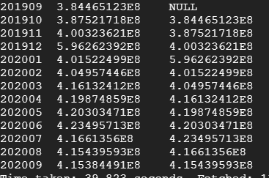
/*
CASO DE PRUEBA 2:
Validamos que el monto de periodo_mon_mes_ant es igual al monto del periodo anterior
*/

select periodo_mes, sum(cc_mon), sum(activo_nom_mes_ant) from production_dim.tbl_cmf_operational_report group by periodo_mes

Caso3
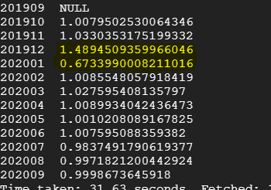
/*
CASO DE PRUEBA 3:
Validamos que el monto “Colocaciones Totales” no varia más de un 10% entre periodos succesivos
*/

select periodo_mes, sum(cc_mon) / sum(activo_nom_mes_ant) from production_dim.tbl_cmf_operational_report group by periodo_mes

in interface 201912, that was a very likely data inconsistency identified.

